Font HT1622
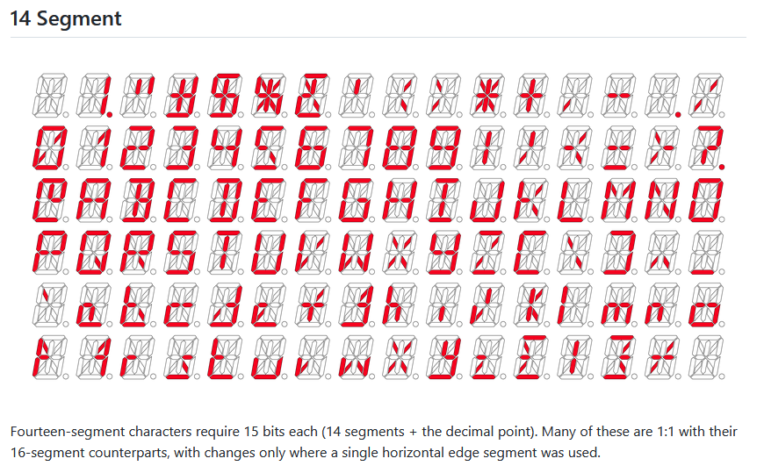
https://github.com/dmadison/LED-Segment-ASCII

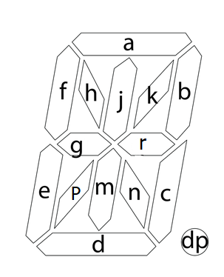
 | Font
 | Char | elements | count of char | dec value | hex value
 | 0 | abcdefpk | 8 | 59973 | EA45
 | 1 | kbc | 3 | 69 | 45
 | 2 | abgred | 6 | 53772 | D20C
 | 3 | abrcd | 5 | 33356 | 824C
 | 4 | fgrbc | 5 | 6220 | 184C
 | 5 | afgnd | 5 | 39440 | 9A10
 | 6 | afedcgr | 7 | 55880 | DA48
 | 7 | abc | 3 | 580 | 244
 | 8 | abcdefgr | 8 | 55884 | DA4C
 | 9 | abcdfgr | 7 | 39500 | 9A4C
 | A | efabcgr | 7 | 23116 | 5A4C
 | B | abcdjmr | 7 | 33644 | 836C
 | C | adef | 4 | 51712 | CA00
 | D | abcdjm | 6 | 33636 | 8364
 | E | adefg | 5 | 55808 | DA00
 | F | aefg | 4 | 23040 | 5A00
 | G | arcdef | 6 | 51784 | CA48
 | H | bcefgr | 6 | 22604 | 584C
 | I | adjm | 4 | 33568 | 8320
 | J | bcde | 4 | 49220 | C044
 | K | efgkn | 5 | 22545 | 5811
 | L | def | 3 | 51200 | C800
 | M | bcefhk | 6 | 19525 | 4C45
 | N | bcefhn | 6 | 19540 | 4C54
 | O | abcdef | 6 | 51780 | CA44
 | P | abefgr | 6 | 23052 | 5A0C
 | Q | abcdefn | 7 | 51796 | CA54
 | R | abefgrn | 7 | 23068 | 5A1C
 | S | acdfgr | 6 | 39496 | 9A48
 | T | ajm | 3 | 800 | 320
 | U | bcdef | 5 | 51268 | C844
 | V | efpk | 4 | 26625 | 6801
 | W | bcefpn | 6 | 26708 | 6854
 | X | hkpn | 4 | 9233 | 2411
 | Y | bcdfgr | 6 | 38988 | 984C
 | Z | akpd | 4 | 41473 | A201
 | ! | bc + dec pt | 3 | 196 | C4
 | space |  | 0 | 0 | 0000
 | . | dec pt | 1 | 128 | 80
 | _ | d | 1 | 32768 | 8000
 | - | gr | 2 | 4104 | 1008
 | + | grjm | 4 | 4392 | 1128

 | 64
 | 15
 | 4.2666666667

LCD adressing HT1622
 |  |  |  | new lib 14 elements | k |  | b | r | n | m | c | dec pt | j | a | h | f | g | p | e | d
 |  |  |  | hex | 1 | 2 | 4 | 8 | 10 | 20 | 40 | 80 | 100 | 200 | 400 | 800 | 1000 | 2000 | 4000 | 8000
 |  |  |  | bin | 0000000000000001 | 0000000000000010 | 0000000000000100 | 0000000000001000 | 0000000000010000 | 0000000000100000 | 0000000001000000 | 0000000010000000 | 0000000100000000 | 0000001000000000 | 0000010000000000 | 0000100000000000 | 0001000000000000 | 0010000000000000 | 0010000000000000 | 0100000000000000
 |  |  |  | decimal | 1 | 2 | 4 | 8 | 16 | 32 | 64 | 128 | 256 | 512 | 1024 | 2048 | 4096 | 8192 | 16384 | 32768
note: seg0 & seg 1 lines are not connected
digit # | digit address
 | hex | decimal | a5-a0
none | 0 | 0 | 000000
 | 1 | 1 | 000001
 | 2 | 2 | 000010
 | 3 | 3 | 000011
1 | 4 | 4 | 000100 |  | 0001 | 0010 | 0100 | 1000 | 0000 | 0000 | 0000 | 0000 | 0000 | 0000 | 0000 | 0000 | 0000 | 0000 | 0000
 | 5 | 5 | 000101 |  | 0000 | 0000 | 0000 | 0000 | 0001 | 0010 | 0100 | 1000 | 0000 | 0000 | 0000 | 0000 | 0000 | 0000 | 0000
 | 6 | 6 | 000110 |  | 0000 | 0000 | 0000 | 0000 | 0000 | 0000 | 0000 | 0000 | 0001 | 0010 | 0100 | 1000 | 0000 | 0000 | 0000
 | 7 | 7 | 000111 |  | 0000 | 0000 | 0000 | 0000 | 0000 | 0000 | 0000 | 0000 | 0000 | 0000 | 0000 | 0000 | 0001 | 0010 | 0100
2 | 8 | 8 | 001000 |  | 0001 | 0010 | 0100 | 1000 | 0000 | 0000 | 0000 | 0000 | 0000 | 0000 | 0000 | 0000 | 0000 | 0000 | 0000
 | 9 | 9 | 001001 |  | 0000 | 0000 | 0000 | 0000 | 0001 | 0010 | 0100 | 1000 | 0000 | 0000 | 0000 | 0000 | 0000 | 0000 | 0000
 | A | 10 | 001010 |  | 0000 | 0000 | 0000 | 0000 | 0000 | 0000 | 0000 | 0000 | 0001 | 0010 | 0100 | 1000 | 0000 | 0000 | 0000
 | B | 11 | 001011 |  | 0000 | 0000 | 0000 | 0000 | 0000 | 0000 | 0000 | 0000 | 0000 | 0000 | 0000 | 0000 | 0001 | 0010 | 0100
3 | C | 12 | 001100 |  | and so on
 | D | 13 | 001101
 | E | 14 | 001110
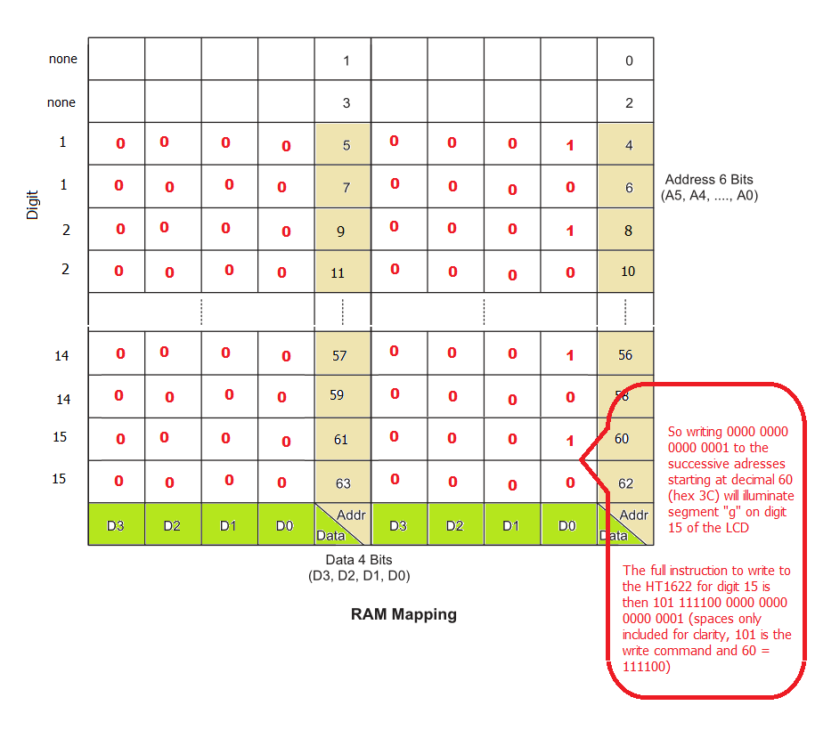
 | F | 15 | 001111
4 | 10 | 16 | 010000
 | 11 | 17 | 010001
 | 12 | 18 | 010010
 | 13 | 19 | 010011
5 | 14 | 20 | 010100
 | 15 | 21 | 010101
 | 16 | 22 | 010110
 | 17 | 23 | 010111
6 | 18 | 24 | 011000
 | 19 | 25 | 011001
 | 1A | 26 | 011010
 | 1B | 27 | 011011
7 | 1C | 28 | 011100
 | 1D | 29 | 011101
 | 1E | 30 | 011110
 | 1F | 31 | 011111
8 | 20 | 32 | 100000
 | 21 | 33 | 100001
 | 22 | 34 | 100010
 | 23 | 35 | 100011
9 | 24 | 36 | 100100
 | 25 | 37 | 100101
 | 26 | 38 | 100110
 | 27 | 39 | 100111
10 | 28 | 40 | 101000
 | 29 | 41 | 101001
 | 2A | 42 | 101010
 | 2B | 43 | 101011
11 | 2C | 44 | 101100
 | 2D | 45 | 101101
 | 2E | 46 | 101110
 | 2F | 47 | 101111
12 | 30 | 48 | 110000
 | 31 | 49 | 110001
 | 32 | 50 | 110010
 | 33 | 51 | 110011
13 | 34 | 52 | 110100
 | 35 | 53 | 110101
 | 36 | 54 | 110110
 | 37 | 55 | 110111
14 | 38 | 56 | 111000
 | 39 | 57 | 111001
 | 3A | 58 | 111010
 | 3B | 59 | 111011
15 | 3C | 60 | 111100
 | 3D | 61 | 111101
 | 3E | 62 | 111110
 | 3F | 63 | 111111

HT1622 command summary
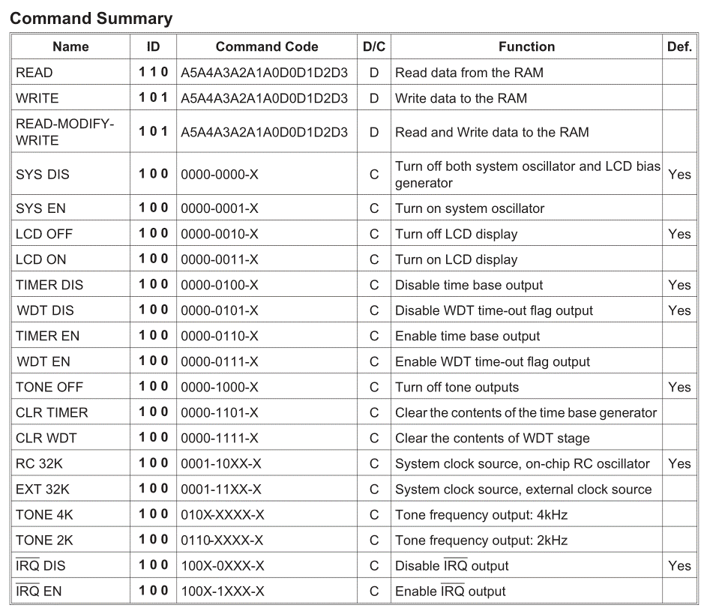

HT1622 LCD timing diagrams
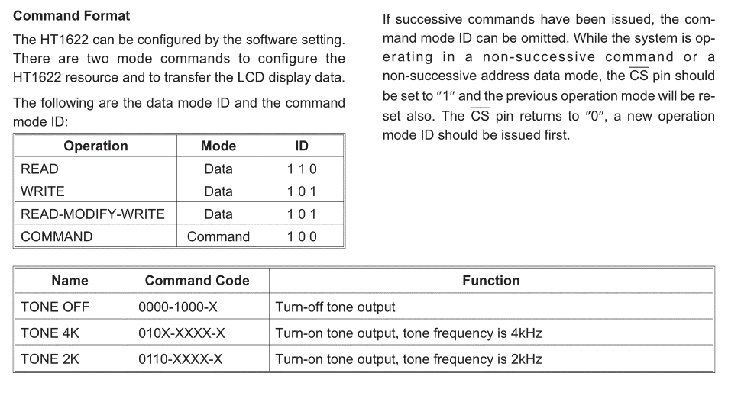

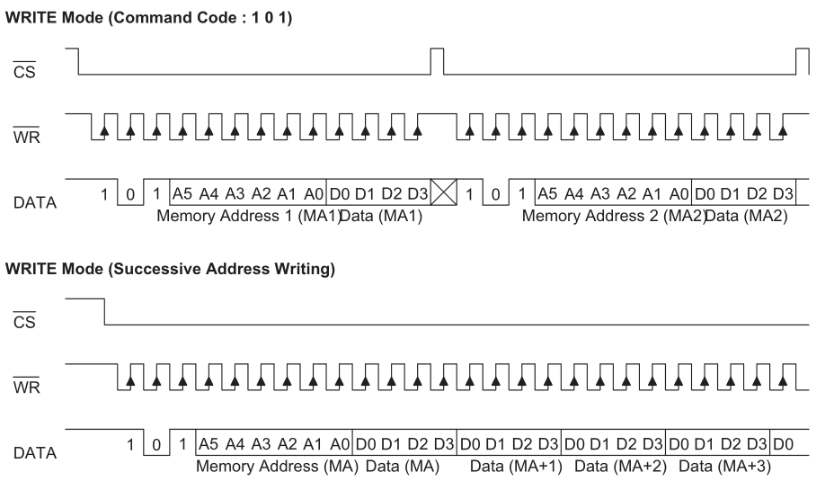

LCD add HT1625
The HT1625 is arranged in 128 x 4 bits. 128d = "0111 1111"b, (7 bits wide). As there are only 258 elements on the LCD, we only need 40 SEG lines and/or 81 address lines
 |  | Add H | Add L |  | Data
 |  |  |  |  | 3 | 2 | 1 | 0 | 3 | 2 | 1 | 0
 |  |  |  | SEGMENT Lines | COM Lines
 |  |  |  |  | 7 | 6 | 5 | 4 | 3 | 2 | 1 | 0 | Key:
 |  | 1 | 0 | 0 | 0000001 1000 | 0000001 0100 | 0000001 0010 | 0000001 0001 | 0000000 1000 | 0000000 0100 | 0000000 0010 | 0000000 0001
 |  | 3 | 2 | 1 | 0000011 1000 | 0000011 0100 | 0000011 0010 | 0000011 0001 | 0000010 1000 | 0000010 0100 | 0000010 0010 | 0000010 0001 | 0000010 0001 | 10x20 grid
 |  | 5 | 4 | 2 | 0000101 1000 | 0000101 0100 | 0000101 0010 | 0000101 0001 | 0000100 1000 | 0000100 0100 | 0000100 0010 | 0000100 0001 | 0000100 0001 | no element connected
 |  | 7 | 6 | 3 | 0000111 1000 | 0000111 0100 | 0000111 0010 | 0000111 0001 | 0000110 1000 | 0000110 0100 | 0000110 0010 | 0000110 0001 | 0000111 0001 | 3x 7 element digits on right
 |  | 9 | 8 | 4 | 0001001 1000 | 0001001 0100 | 0001001 0010 | 0001001 0001 | 0001000 1000 | 0001000 0100 | 0001000 0010 | 0001000 0001 | 0001001 0001 | 4x 7 element digits in middle (Clock digits)
 |  | 11 | 10 | 5 | 0001011 1000 | 0001011 0100 | 0001011 0010 | 0001011 0001 | 0001010 1000 | 0001010 0100 | 0001010 0010 | 0001010 0001 | 0111000 0100 | TIME
 |  | 13 | 12 | 6 | 0001101 1000 | 0001101 0100 | 0001101 0010 | 0001101 0001 | 0001100 1000 | 0001100 0100 | 0001100 0010 | 0001100 0001 | 0111010 0100 | colon
 |  | 15 | 14 | 7 | 0001111 1000 | 0001111 0100 | 0001111 0010 | 0001111 0001 | 0001110 1000 | 0001110 0100 | 0001110 0010 | 0001110 0001 | 1001010 0100 | PULSE
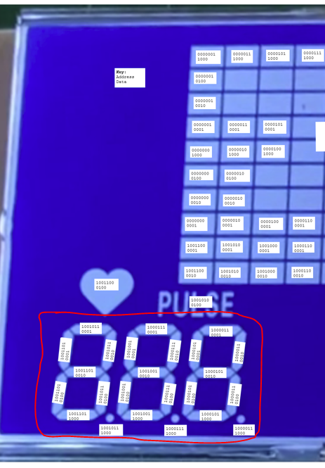
 |  | 17 | 16 | 8 | 0010001 1000 | 0010001 0100 | 0010001 0010 | 0010001 0001 | 0010000 1000 | 0010000 0100 | 0010000 0010 | 0010000 0001 | 1001100 0100 | HEART
 |  | 19 | 18 | 9 | 0010011 1000 | 0010011 0100 | 0010011 0010 | 0010011 0001 | 0010010 1000 | 0010010 0100 | 0010010 0010 | 0010010 0001 | 1001110 0100 | SPEED
 |  | 21 | 20 | 10 | 0010101 1000 | 0010101 0100 | 0010101 0010 | 0010101 0001 | 0010100 1000 | 0010100 0100 | 0010100 0010 | 0010100 0001 | 0010101 0001 | 3x 7 element digits on left
 |  | 23 | 22 | 11 | 0010111 1000 | 0010111 0100 | 0010111 0010 | 0010111 0001 | 0010110 1000 | 0010110 0100 | 0010110 0010 | 0010110 0001 | 0101011 1000 | all in the COM7 line are decimal points
 |  | 25 | 24 | 12 | 0011001 1000 | 0011001 0100 | 0011001 0010 | 0011001 0001 | 0011000 1000 | 0011000 0100 | 0011000 0010 | 0011000 0001
 |  | 27 | 26 | 13 | 0011011 1000 | 0011011 0100 | 0011011 0010 | 0011011 0001 | 0011010 1000 | 0011010 0100 | 0011010 0010 | 0011010 0001
 |  | 29 | 28 | 14 | 0011101 1000 | 0011101 0100 | 0011101 0010 | 0011101 0001 | 0011100 1000 | 0011100 0100 | 0011100 0010 | 0011100 0001
 |  | 31 | 30 | 15 | 0011111 1000 | 0011111 0100 | 0011111 0010 | 0011111 0001 | 0011110 1000 | 0011110 0100 | 0011110 0010 | 0011110 0001
 |  | 33 | 32 | 16 | 0100001 1000 | 0100001 0100 | 0100001 0010 | 0100001 0001 | 0100000 1000 | 0100000 0100 | 0100000 0010 | 0100000 0001
 |  | 35 | 34 | 17 | 0100011 1000 | 0100011 0100 | 0100011 0010 | 0100011 0001 | 0100010 1000 | 0100010 0100 | 0100010 0010 | 0100010 0001
 |  | 37 | 36 | 18 | 0100101 1000 | 0100101 0100 | 0100101 0010 | 0100101 0001 | 0100100 1000 | 0100100 0100 | 0100100 0010 | 0100100 0001
 |  | 39 | 38 | 19 | 0100111 1000 | 0100111 0100 | 0100111 0010 | 0100111 0001 | 0100110 1000 | 0100110 0100 | 0100110 0010 | 0100110 0001
 |  | 41 | 40 | 20 | 0101001 1000 | 0101001 0100 | 0101001 0010 | 0101001 0001 | 0101000 1000 | 0101000 0100 | 0101000 0010 | 0101000 0001
mid - RH | 2B | 43 | 42 | 21 | 0101011 1000 | 0101011 0100 | 0101011 0010 | 0101011 0001 | 0101010 1000 | 0101010 0100 | 0101010 0010 | 0101010 0001
 | 2D | 45 | 44 | 22 | 0101101 1000 | 0101101 0100 | 0101101 0010 | 0101101 0001 | 0101100 1000 | 0101100 0100 | 0101100 0010 | 0101100 0001
left - RH | 2F | 47 | 46 | 23 | 0101111 1000 | 0101111 0100 | 0101111 0010 | 0101111 0001 | 0101110 1000 | 0101110 0100 | 0101110 0010 | 0101110 0001
 | 31 | 49 | 48 | 24 | 0110001 1000 | 0110001 0100 | 0110001 0010 | 0110001 0001 | 0110000 1000 | 0110000 0100 | 0110000 0010 | 0110000 0001
 | 33 | 51 | 50 | 25 | 0110011 1000 | 0110011 0100 | 0110011 0010 | 0110011 0001 | 0110010 1000 | 0110010 0100 | 0110010 0010 | 0110010 0001
 | 35 | 53 | 52 | 26 | 0110101 1000 | 0110101 0100 | 0110101 0010 | 0110101 0001 | 0110100 1000 | 0110100 0100 | 0110100 0010 | 0110100 0001
 | 37 | 55 | 54 | 27 | 0110111 1000 | 0110111 0100 | 0110111 0010 | 0110111 0001 | 0110110 1000 | 0110110 0100 | 0110110 0010 | 0110110 0001
 | 39 | 57 | 56 | 28 | 0111001 1000 | 0111001 0100 | 0111001 0010 | 0111001 0001 | 0111000 1000 | 0111000 0100 | 0111000 0010 | 0111000 0001
 | 3B | 59 | 58 | 29 | 0111011 1000 | 0111011 0100 | 0111011 0010 | 0111011 0001 | 0111010 1000 | 0111010 0100 | 0111010 0010 | 0111010 0001
 | 3D | 61 | 60 | 30 | 0111101 1000 | 0111101 0100 | 0111101 0010 | 0111101 0001 | 0111100 1000 | 0111100 0100 | 0111100 0010 | 0111100 0001
 | 3F | 63 | 62 | 31 | 0111111 1000 | 0111111 0100 | 0111111 0010 | 0111111 0001 | 0111110 1000 | 0111110 0100 | 0111110 0010 | 0111110 0001 | As example the left digits are represented by the adress and data groups:
 | 41 | 65 | 64 | 32 | 1000001 1000 | 1000001 0100 | 1000001 0010 | 1000001 0001 | 1000000 1000 | 1000000 0100 | 1000000 0010 | 1000000 0001
right - LH | 43 | 67 | 66 | 33 | 1000011 1000 | 1000011 0100 | 1000011 0010 | 1000011 0001 | 1000010 1000 | 1000010 0100 | 1000010 0010 | 1000010 0001 | 1000011 1000 | 1000011 0100 | 1000011 0010 | 1000011 0001 | right digit
 | 45 | 69 | 68 | 34 | 1000101 1000 | 1000101 0100 | 1000101 0010 | 1000101 0001 | 1000100 1000 | 1000100 0100 | 1000100 0010 | 1000100 0001 | 1000101 1000 | 1000101 0100 | 1000101 0010 | 1000101 0001
Mid - LH | 47 | 71 | 70 | 35 | 1000111 1000 | 1000111 0100 | 1000111 0010 | 1000111 0001 | 1000110 1000 | 1000110 0100 | 1000110 0010 | 1000110 0001 | 1000111 1000 | 1000111 0100 | 1000111 0010 | 1000111 0001 | middle digit
 | 49 | 73 | 72 | 36 | 1001001 1000 | 1001001 0100 | 1001001 0010 | 1001001 0001 | 1001000 1000 | 1001000 0100 | 1001000 0010 | 1001000 0001 | 1001001 1000 | 1001001 0100 | 1001001 0010 | 1001001 0001
left - LH | 4B | 75 | 74 | 37 | 1001011 1000 | 1001011 0100 | 1001011 0010 | 1001011 0001 | 1001010 1000 | 1001010 0100 | 1001010 0010 | 1001010 0001 | 1001011 1000 | 1001011 0100 | 1001011 0010 | 1001011 0001 | left digit
 | 4D | 77 | 76 | 38 | 1001101 1000 | 1001101 0100 | 1001101 0010 | 1001101 0001 | 1001100 1000 | 1001100 0100 | 1001100 0010 | 1001100 0001 | 1001101 1000 | 1001101 0100 | 1001101 0010 | 1001101 0001
right - RH | 4F | 79 | 78 | 39 | 1001111 1000 | 1001111 0100 | 1001111 0010 | 1001111 0001 | 1001110 1000 | 1001110 0100 | 1001110 0010 | 1001110 0001
 | 51 | 81 | 80 | 40 | 1010001 1000 | 1010001 0100 | 1010001 0010 | 1010001 0001 | 1010000 1000 | 1010000 0100 | 1010000 0010 | 1010000 0001 | Decomposing into digits, address and data in hex
 |  | 83 | 82 | 41 | 1010011 1000 | 1010011 0100 | 1010011 0010 | 1010011 0001 | 1010010 1000 | 1010010 0100 | 1010010 0010 | 1010010 0001 | Address | Data
 |  | 85 | 84 | 42 | 1010101 1000 | 1010101 0100 | 1010101 0010 | 1010101 0001 | 1010100 1000 | 1010100 0100 | 1010100 0010 | 1010100 0001 | 43 | 8 | 4 | 2 | 1 | digitRight
 |  | 87 | 86 | 43 | 1010111 1000 | 1010111 0100 | 1010111 0010 | 1010111 0001 | 1010110 1000 | 1010110 0100 | 1010110 0010 | 1010110 0001 | 45 | 8 | 4 | 2 | 1
 |  | 89 | 88 | 44 | 1011001 1000 | 1011001 0100 | 1011001 0010 | 1011001 0001 | 1011000 1000 | 1011000 0100 | 1011000 0010 | 1011000 0001 | 47 | 8 | 4 | 2 | 1 | digitMiddle
 |  | 91 | 90 | 45 | 1011011 1000 | 1011011 0100 | 1011011 0010 | 1011011 0001 | 1011010 1000 | 1011010 0100 | 1011010 0010 | 1011010 0001 | 49 | 8 | 4 | 2 | 1
 |  | 93 | 92 | 46 | 1011101 1000 | 1011101 0100 | 1011101 0010 | 1011101 0001 | 1011100 1000 | 1011100 0100 | 1011100 0010 | 1011100 0001 | 4B | 8 | 4 | 2 | 1 | digitLeft
 |  | 95 | 94 | 47 | 1011111 1000 | 1011111 0100 | 1011111 0010 | 1011111 0001 | 1011110 1000 | 1011110 0100 | 1011110 0010 | 1011110 0001 | 4D | 8 | 4 | 2 | 1
 |  | 97 | 96 | 48 | 1100001 1000 | 1100001 0100 | 1100001 0010 | 1100001 0001 | 1100000 1000 | 1100000 0100 | 1100000 0010 | 1100000 0001
 |  | 99 | 98 | 49 | 1100011 1000 | 1100011 0100 | 1100011 0010 | 1100011 0001 | 1100010 1000 | 1100010 0100 | 1100010 0010 | 1100010 0001 | So in "C" format where the elements are arranged clockwise starting from top, dec point last
 |  | 101 | 100 | 50 | 1100101 1000 | 1100101 0100 | 1100101 0010 | 1100101 0001 | 1100100 1000 | 1100100 0100 | 1100100 0010 | 1100100 0001 | element | a | b | c | d | e | f | g | dp
 |  | 103 | 102 | 51 | 1100111 1000 | 1100111 0100 | 1100111 0010 | 1100111 0001 | 1100110 1000 | 1100110 0100 | 1100110 0010 | 1100110 0001 | digitRight[] | {43,1} | {43,2} | {43,4} | {45,8} | {45,4} | {45,1} | {45,2} | {43,8}
 |  | 105 | 104 | 52 | 1101001 1000 | 1101001 0100 | 1101001 0010 | 1101001 0001 | 1101000 1000 | 1101000 0100 | 1101000 0010 | 1101000 0001 | OR in terms of "C"arrays:
 |  | 107 | 106 | 53 | 1101011 1000 | 1101011 0100 | 1101011 0010 | 1101011 0001 | 1101010 1000 | 1101010 0100 | 1101010 0010 | 1101010 0001 | {{a}, {b}, {c}, {d}, {e}, {f}, {g}, {dp}}
 |  | 109 | 108 | 54 | 1101101 1000 | 1101101 0100 | 1101101 0010 | 1101101 0001 | 1101100 1000 | 1101100 0100 | 1101100 0010 | 1101100 0001 | digitRight[8][2] = {{43,1},{43,2},{43,4},{45,8},{45,4},{45,1},{45,2},{43,8}}
 |  | 111 | 110 | 55 | 1101111 1000 | 1101111 0100 | 1101111 0010 | 1101111 0001 | 1101110 1000 | 1101110 0100 | 1101110 0010 | 1101110 0001 | digitMiddle[8][2]={{47,1},{47,2},{47,4},{49,8},{49,4},{49,1},{49,2},{47,8}}
 |  | 113 | 112 | 56 | 1110001 1000 | 1110001 0100 | 1110001 0010 | 1110001 0001 | 1110000 1000 | 1110000 0100 | 1110000 0010 | 1110000 0001 | digitLeft[8][2]={{4B,1},{4B,2},{4B,4},{4D,8},{4D,4},{4D,1},{4D,2},{4B,8}}
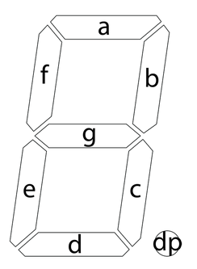
 |  | 115 | 114 | 57 | 1110011 1000 | 1110011 0100 | 1110011 0010 | 1110011 0001 | 1110010 1000 | 1110010 0100 | 1110010 0010 | 1110010 0001
 |  | 117 | 116 | 58 | 1110101 1000 | 1110101 0100 | 1110101 0010 | 1110101 0001 | 1110100 1000 | 1110100 0100 | 1110100 0010 | 1110100 0001
 |  | 119 | 118 | 59 | 1110111 1000 | 1110111 0100 | 1110111 0010 | 1110111 0001 | 1110110 1000 | 1110110 0100 | 1110110 0010 | 1110110 0001
 |  | 121 | 120 | 60 | 1111001 1000 | 1111001 0100 | 1111001 0010 | 1111001 0001 | 1111000 1000 | 1111000 0100 | 1111000 0010 | 1111000 0001
 |  | 123 | 122 | 61 | 1111011 1000 | 1111011 0100 | 1111011 0010 | 1111011 0001 | 1111010 1000 | 1111010 0100 | 1111010 0010 | 1111010 0001
 |  | 125 | 124 | 62 | 1111101 1000 | 1111101 0100 | 1111101 0010 | 1111101 0001 | 1111100 1000 | 1111100 0100 | 1111100 0010 | 1111100 0001 |  |  |  | So to write a "2" in the right digit we need to illuminate elements (hex format):
 |  | 127 | 126 | 63 | 1111111 1000 | 1111111 0100 | 1111111 0010 | 1111111 0001 | 1111110 1000 | 1111110 0100 | 1111110 0010 | 1111110 0001 |  |  |  | {43,1}
 |  |  |  |  |  |  |  |  |  |  |  |  |  |  |  | {43,2}
 |  |  |  |  |  |  |  |  |  |  |  |  |  |  |  | {45,8}
 |  |  |  |  |  |  |  |  |  |  |  |  |  |  |  | {45,4}
 |  |  |  |  |  |  |  |  |  |  |  |  |  |  |  | {45,2}
 |  |  |  |  |  |  |  |  |  |  |  |  |  |  |  | or
 |  |  |  |  |  |  |  |  |  |  |  |  |  |  |  | {43, 2+1} = {43, 3}
 |  |  |  |  |  |  |  |  |  |  |  |  |  |  |  | {45, 8+4+2} = {45, E}
 |  |  |  |  |  |  |  |  |  |  |  |  |  |  |  | hence write 3 to address 43, and E to address 45 and a 2 will appear on the right digit of the left set

 |  |  |  |  |  |  |  |  |  |  |  |  |  |  |  | So the digits "font" for numbers for the right digit of the left set is:
 |  |  |  |  |  |  |  |  |  |  |  |  |  |  |  | 0 | 1 | 2 | 3 | 4 | 5 | 6 | 7 | 8 | 9 | blank | dec point
 |  |  |  |  |  |  |  |  |  |  |  |  |  |  |  | {43,7} | {43,6} | {43,3} | {43,7} | {43,6} | {43,5} | {43,5} | {43,7} | {43,7} | {43,7} | {43,0} | {43,8}
 |  |  |  |  |  |  |  |  |  |  |  |  |  |  |  | {45,D} |  | {45,E} | {45,A} | {45,3} | {45,B} | {45,F} |  | {45,F} | {45,B} | {45,0}

 |  |  |  |  |  |  |  |  |  |  |  |  |  |  |  | In general:
 |  |  |  |  |  |  |  |  |  |  |  |  |  |  |  | 0 | 1 | 2 | 3 | 4 | 5 | 6 | 7 | 8 | 9 | blank | dec point
 |  |  |  |  |  |  |  |  |  |  |  |  |  |  |  | {Add_H_1,7} | {Add_H_1,6} | {Add_H_1,3} | {Add_H_1,7} | {Add_H_1,6} | {Add_H_1,5} | {Add_H_1,5} | {Add_H_1,7} | {Add_H_1,7} | {Add_H_1,7} | {Add_H_1,0} | {Add_H_1,8}
 |  |  |  |  |  |  |  |  |  |  |  |  |  |  |  | {Add_H_2,D} | {Add_H_2,0} | {Add_H_2,E} | {Add_H_2,A} | {Add_H_2,3} | {Add_H_2,B} | {Add_H_2,F} | {Add_H_2,0} | {Add_H_2,F} | {Add_H_2,B} | {Add_H_2,0} | {Add_H_2,0}

